关系图
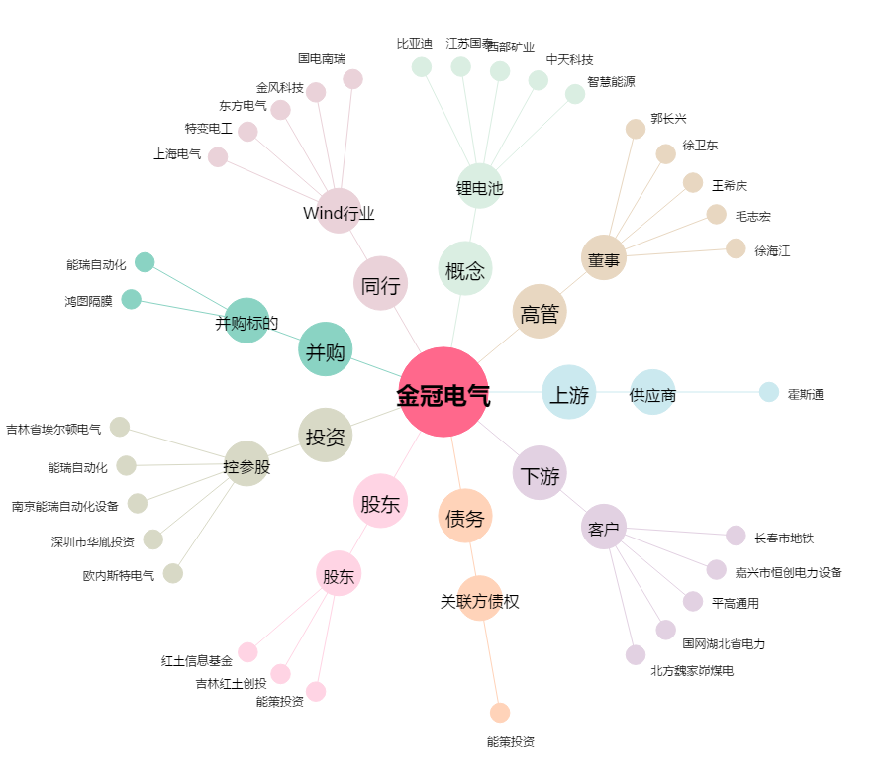
金冠电气[300510.SZ] - 关系概览图

